상품제안서
기모패션롱비니+스마트터치 무지장갑 세트 | 상품코드: S20305

 |  |  |  |  |  |  | 02-713-8555 | www.synergygift.co.kr
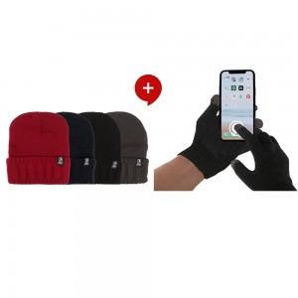

【상세/제작정보】 | <p>기본 opp포장 + 라벨지 부착</p><p>라벨지사이즈:8x3</p><p>&nbsp;</p>

【인쇄/포장옵션】 | 칼라라벨지 / OPP(비닐)

【공급단가】 | 수량 | 50~ | 100~ | 500~ | 1,000~ | 2,000~
*VAT별도 | 단가 | 5,190원 | 5,000원 | 4,810원 | 4,620원 | 4,500원

【상품 URL】 | https://www.synergygift.co.kr:443/src/goods_detail.php?gdno=20305

